工作表1
課程名稱 | 認識資訊科技
教師 | 中原大學：朱守禮, 吳宜鴻 老師 | 課程期間 | 2022/07/01~2023/06/30
學習時數 | 6小時 | 通過成績 | 97.33
修課證明
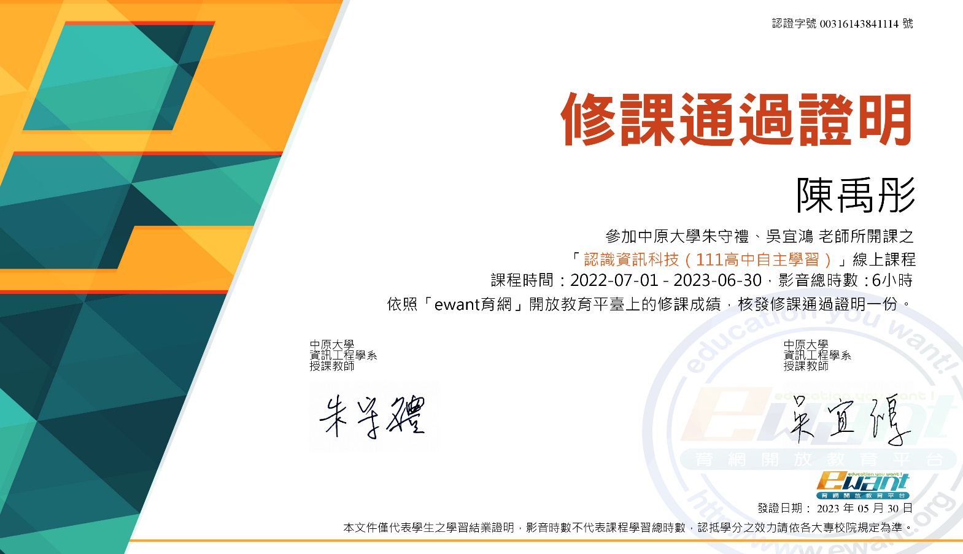

成績證明
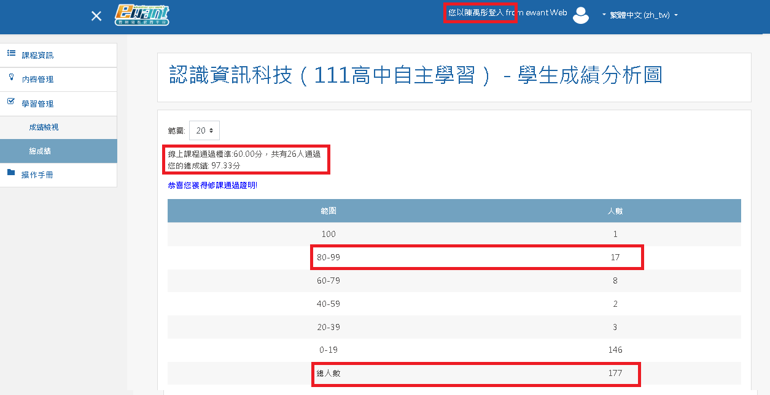

選課動機
由於我對於電腦的使用停留像是Office等文書工具使用，在國中時期也只有用過Scratch來開發簡單的遊戲程式，但是對於電腦如何完成這些操作完全沒有概念，也激發我想要學習相關基本知識的動機，看到ewant上有這樣的課程便毫不猶豫的加入了。
課程內容摘要說明
本課程主要包含下列六大主體: (1) 認識電腦系統 (2) 認識電腦軟體 (3) 認識電腦硬體 (4) 認識資料表示 (5) 認識資料處理 (6) 認識資料查詢 課程總共8週，共 6小時，另外包含線上期中考及期末考，課程以說明教導為主，並沒有很多的操作實習機會，課後並沒有助教協助解答疑問。
困難及對應
這門課程沒有實際動手操作的機會，多半是知識傳達，或許是我基礎不行很多專有名詞像是：Real-time System, Embedded System, Compiler, Assembler, Linker,System on Chip, Multi-Core, Power Consumption, X86指令, ARM 指令, MIPS指令, Cache, System Memory, DRAM, System BUS, attribute, metadata, 時間序列, 結構化資料, XML, HTML, tag, JSON, Sorting, Primary Key, 排序, 演算法, 關聯模型, 資料庫, 實體-關聯模型, 關聯查詢, 連結(join)運算, SQL語法, ORDER BY, DISTINCT, inner join, outer join...等。 雖然課程只有6小時, 但是我能直接吸收的不多, 很多內容我完全聽不懂所以只能一個一個名詞再額外花時間去網路上找尋說明及解釋, 其實我這門課程花的時間遠超過20小時, 即使我線上期中或是期末考的成績還可以, 但很多也是線上去找答案的。 我能理解老師要在短時間內想傳達資訊科技相關基礎知識的用心, 但是我國中時期並沒有基礎所以學習起來格外困難, 但還是勉強自己通過了考試。
心得
現行我們習以為常的資訊環境, 其實是很多知識及技術發展的成果。透過這次課程的學習, 除了了解了自己的不足外, 也能稍微體認到資訊科技的深奧及前人技術的累積。 學習這門課程中途一度興起想要放棄的念頭, 但最終還是取得證書, 目前我也不確定我未來大學的科系目標, 但是能確定的是資訊科技相關絕對是一門可以好好探究研讀的科系。

